表紙
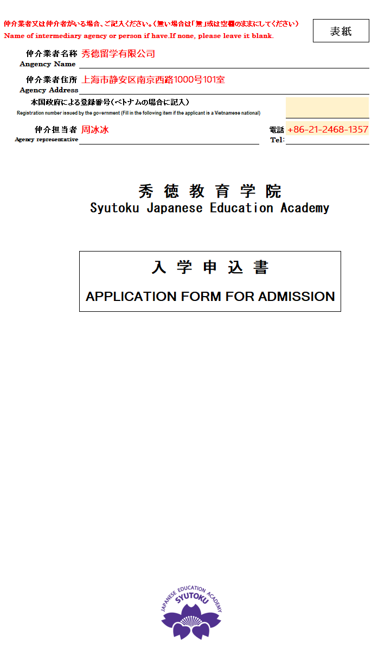
填写范例
仲介業者又は仲介者がいる場合、ご記入ください。（無い場合は「無」或は空欄のままにしてください） |  |  | 表紙
Name of intermediary agency or person if have.If none, please leave it blank.

仲介業者名称
Angency Name | 仲介業者(申請者ではなく)の名前を記入してください。Please fill in the name of the agency(not the applicant).

仲介業者住所
Agency Address | 仲介業者（申請者ではなく）の住所を記入してください。Please fill in the address of the agency(not the applicant).

本国政府による登録番号（ベトナムの場合に記入）
Registration number issued by the government (Fill in the following item if the applicant is a Vietnamese national)

仲介担当者 |  | 電話
Agency representative | 仲介担当者の名前を記入してください。Please fill in the name of the agency representive. | Tel:
 | 秀 徳 教 育 学 院 Syutoku Japanese Education Academy
 | 入 学 申 込 書
 | APPLICATION FORM FOR ADMISSION

 | 

入学願書
写真(Photo)
３ヶ月以内
within 3 months
3cm x 4cm
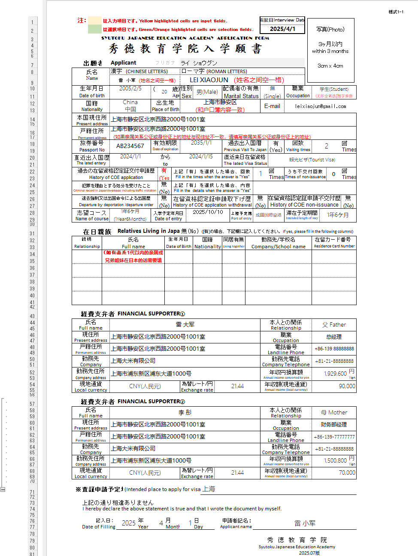
填写范例
 | 注： |  |  | は入力項目です。Yellow highlighted cells are input fields. |  |  |  |  |  |  |  |  |  |  |  |  |  |  |  |  |  | 面接日Interview Date
 |  |  |  | は選択項目です。Green/Orange highlighted cells are selection fields.
SYUTOKU JAPANESE EDUCATION ACADEMY APPLICATION FORM
秀 徳 教 育 学 院 入 学 願 書

 |  | 出願者 |  |  | Applicant |  |  |  | フリガナ
 | 氏名 |  |  |  | 漢字 (CHINESE LETTERS) |  |  |  |  |  |  |  | ローマ字 (ROMAN LETTERS)
 | Name
 | 生年月日 |  |  |  |  |  |  |  | ( | Auto Fill-in |  | 歳) | 性別 |  |  |  |  | 配偶者の有無 |  |  |  |  |  | 職業
 | Date of birth |  |  |  | YYYY/MM/DD |  |  |  |  |  |  | Age | Sex |  |  |  |  | Marital Status |  |  |  |  |  | Occupation
 | 国籍 |  |  |  |  |  |  |  | 出生地 |  |  |  |  |  |  |  |  |  |  |  |  | E-mail
除留学签证以外，有申请过其他签证的也须填写【有】
 | Nationality |  |  |  |  |  |  |  | Place of Birth
 | 本国現住所
 | Present address
 | 戸籍住所
 | Permanent address
 | 旅券番号 |  |  |  |  |  |  |  | 有効期限 |  |  |  |  |  |  |  |  | 過去出入国暦 |  |  |  |  |  | 回数 |  |  |  | 回
 | Passport No |  |  |  |  |  |  |  | Date of expiration |  |  |  | YYYY/MM/DD |  |  |  |  | Previous Visit To Japan |  |  |  |  |  | Visiting times |  |  |  | Times
 | 直近出入国歴 |  |  |  |  |  |  |  | から |  |  |  |  |  |  |  |  | 直近来日在留資格
 | The lated entery |  |  |  | YYYY/MM/DD |  |  |  | to |  |  |  | YYYY/MM/DD |  |  |  |  | The lated Visa Status
 | 過去の在留資格認定証交付申請歴 |  |  |  |  |  |  |  |  |  |  | 上記「有」を選択した場合、回数 |  |  |  |  |  |  |  |  |  |  | 回 | うち不交付回数 |  |  |  | 回
 | History of COE application |  |  |  |  |  |  |  |  |  |  | Fill in the times when the answer is ”Yes” |  |  |  |  |  |  |  |  |  |  | Times | Times of non-issuance |  |  |  | Times
 | 犯罪を理由とする処分を受けたこと |  |  |  |  |  |  |  |  |  |  | 上記「有」を選択した場合、内容
Criminal record in Japan/overseas including traffic violation |  |  |  |  |  |  |  |  |  |  |  | Fill in the details when the answer is ”Yes”
 | 退去強制又は出国命令による出国歴 |  |  |  |  |  |  |  |  |  |  | 在留資格認定証申請取下げ歴 |  |  |  |  |  |  |  |  |  |  | 在留資格認定証申請不交付歴 |  |  |  |  | 無(No)
 | Departure by deportation /departure order |  |  |  |  |  |  |  |  |  |  | History of COE application withdrawal |  |  |  |  |  |  |  |  |  |  | History of COE non-issuance
 | 志望コース |  |  |  | 1年6ケ月(1Year6Months) |  |  |  | 入学予定年月日 |  |  |  |  | 2026-10-01 |  |  |  |  | 上陸予定港 |  | 成田国際空港 |  |  | 滞在予定期間 |  |  | 1年6ケ月
 | Name of course |  |  |  |  |  |  |  | Date of entry |  |  |  |  |  |  |  |  |  | Port of entry |  |  |  |  | Intended length of stay

 |  | 在日親族 |  |  |  | Relatives Living in Japan |  |  |  |  |  |  |  |  |  | ([有]の場合、下記欄に記入してください。If yes, please fill in the following columns)
続柄 |  |  |  | 氏名 |  |  |  |  |  |  | 生年月日 |  |  |  | 国籍 |  |  | 同居有無 |  | 勤務先/学校名 |  |  |  |  |  | 在留カード番号
Relationship |  |  |  | Full name |  |  |  |  |  |  | Date of Birth |  |  |  | Nationality |  |  | Living together |  | Company/School name |  |  |  |  |  | Residence Card Number

经费支付者年收在10万人民币以下者，最好再加1位经费支付人
 | 経費支弁者 |  |  |  |  | FINANCIAL SUPPORTER①
氏名 |  |  |  |  |  |  |  |  |  |  |  |  |  |  |  |  |  |  |  |  |  | 本人との関係
Full name |  |  |  |  |  |  |  |  |  |  |  |  |  |  |  |  |  |  |  |  |  | Relationship
現住所 |  |  |  |  |  |  |  |  |  |  |  |  |  |  |  |  |  |  |  |  |  | 職業
Present address |  |  |  |  |  |  |  |  |  |  |  |  |  |  |  |  |  |  |  |  |  | Occupation
戸籍住所 |  |  |  |  |  |  |  |  |  |  |  |  |  |  |  |  |  |  |  |  |  | 電話番号
Permanent address |  |  |  |  |  |  |  |  |  |  |  |  |  |  |  |  |  |  |  |  |  | Landline Phone
勤務先 |  |  |  |  |  |  |  |  |  |  |  |  |  |  |  |  |  |  |  |  |  | 勤務先電話
Company |  |  |  |  |  |  |  |  |  |  |  |  |  |  |  |  |  |  |  |  |  | Company Telephone
勤務先住所 |  |  |  |  |  |  |  |  |  |  |  |  |  |  |  |  |  |  |  |  |  | 年収円換算額 |  |  |  |  |  |  | 円
Company address |  |  |  |  |  |  |  |  |  |  |  |  |  |  |  |  |  |  |  |  |  | Annual income converted to yen |  |  |  |  |  |  | Yen
現地通貨 |  |  |  |  |  |  |  |  |  |  |  |  | 為替レート/円 |  |  |  |  |  |  |  |  | 年収額(現地通貨)
Local currency |  |  |  |  |  |  |  |  |  |  |  |  | Exchange rate |  |  |  |  |  |  |  |  | Annual income (local currency)

 | ※ | 査証申請予定地： |  |  |  |  | (Intended place to apply for visa)

点击这里
 |  | 上記の通り相違ありません
 |  | I hereby declare the above statement is true and that I wrote the document by myself.

 |  |  | 記入日: |  |  |  |  | 年 |  |  | 月 |  |  |  | 日 |  |  | 申請者記名：
 |  |  | Date of Filling |  |  |  |  | Year |  |  | Month |  |  |  | Day |  | Applicant name

 |  |  |  |  |  |  |  |  |  |  |  |  |  |  |  |  |  |  |  |  | 秀 徳 教 育 学 院
 |  |  |  |  |  |  |  |  |  |  |  |  |  |  |  |  |  |  |  |  | Syutoku Japanese Education Academy
 |  |  |  |  |  |  |  |  |  |  |  |  |  |  |  |  |  |  |  |  |  |  |  |  | 2026.10版

履歴書
 |  |  |  |  |  |  |  |  |  |  |  |  |  |  |  |  |  |  |  |  |  |  |  |  |  |  |  |  |  | 様式2-1
此处无需填写
履 歴 書

Resume
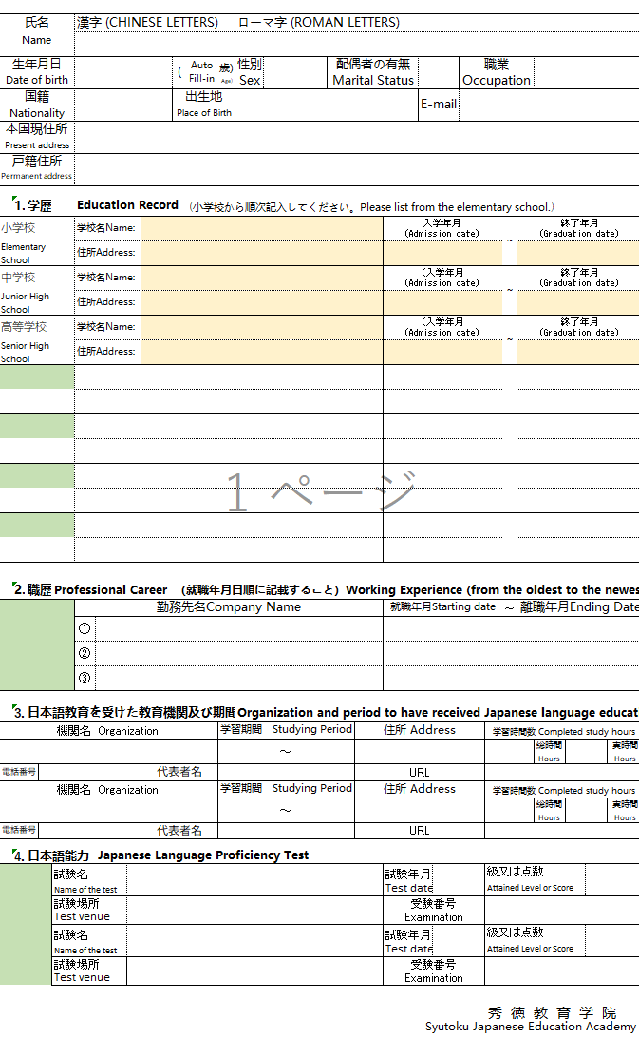
氏名 |  |  |  |  | 漢字 (CHINESE LETTERS) |  |  |  |  |  |  |  |  | ローマ字 (ROMAN LETTERS)
Name
生年月日 |  |  |  |  |  |  |  |  |  | ( | Auto Fill-in |  | 歳) Age) | 性別 |  |  |  |  |  | 配偶者の有無 |  |  |  |  |  | 職業
Date of birth |  |  |  |  |  |  |  |  |  |  |  |  |  | Sex |  |  |  |  |  | Marital Status |  |  |  |  |  | Occupation
国籍 |  |  |  |  |  |  |  |  |  | 出生地 |  |  |  |  |  |  |  |  |  |  |  |  |  | E-mail
Nationality |  |  |  |  |  |  |  |  |  | Place of Birth
本国現住所
Present address
戸籍住所
Permanent address

 | 1. | 学歴 |  |  | Education Record |  |  |  |  |  | (小学校から順次記入してください。Please list from the elementary school.)
小学校 |  |  |  |  | 学校名Name: |  |  |  |  |  |  |  |  |  |  |  |  |  |  |  |  | 入学年月 (Admission date) |  |  |  |  |  | ～ | 終了年月 (Graduation date)
Elementary School |  |  |  |  | 住所Address:
中学校 |  |  |  |  | 学校名Name: |  |  |  |  |  |  |  |  |  |  |  |  |  |  |  |  | (入学年月 (Admission date) |  |  |  |  |  | ～ | 終了年月 (Graduation date)
Junior High School |  |  |  |  | 住所Address:
此处可更改选项后填写
高等学校 |  |  |  |  | 学校名Name: |  |  |  |  |  |  |  |  |  |  |  |  |  |  |  |  | (入学年月 (Admission date) |  |  |  |  |  | ～ | 終了年月 (Graduation date)
Senior High School |  |  |  |  | 住所Address:

高中以上的学历可在此处选择后追加填写

工作经历超过３份者请在此处填写最近的３份工作
日语自学或上网课者也需填写，电话，法人名，官网也需填写
 | 2. | 職歴 |  | Professional Career |  |  |  |  |  | （就職年月日順に記載すること）Working Experience (from the oldest to the newest)
 |  |  |  |  | 勤務先名Company Name |  |  |  |  |  |  |  |  |  |  |  |  |  |  |  |  | 就職年月Starting date |  |  |  |  |  | ～ | 離職年月Ending Date
 |  |  |  |  | ①
 |  |  |  |  | ②
 |  |  |  |  | ③

 | 3. | 日本語教育を受けた教育機関及び期間 |  |  |  |  |  |  |  |  |  |  |  | Organization and period to have received Japanese language education
機関名 Organization |  |  |  |  |  |  |  |  |  |  |  |  | 学習期間 Studying Period |  |  |  |  |  |  |  | 住所 Address |  |  |  |  |  | 学習時間数 Completed study hours
 |  |  |  |  |  |  |  |  |  |  |  |  |  |  |  |  | ～ |  |  |  |  |  |  |  |  |  |  |  |  | 総時間 Hours |  |  |  | 実時間 Hours
電話番号TEL |  |  |  |  |  |  |  |  | 代表者名Name |  |  |  |  |  |  |  |  |  |  |  | URL
機関名 Organization |  |  |  |  |  |  |  |  |  |  |  |  | 学習期間 Studying Period |  |  |  |  |  |  |  | 住所 Address |  |  |  |  |  | 学習時間数 Completed study hours
 |  |  |  |  |  |  |  |  |  |  |  |  |  |  |  |  | ～ |  |  |  |  |  |  |  |  |  |  |  |  | 総時間 Hours |  |  |  | 実時間 Hours
電話番号TEL |  |  |  |  |  |  |  |  | 代表者名Name |  |  |  |  |  |  |  |  |  |  |  | URL

 | 4. | 日本語能力 |  |  |  |  | Japanese Language Proficiency Test
 |  |  |  | 試験名 |  |  |  |  |  |  |  |  |  |  |  |  |  |  |  |  |  | 試験年月 |  |  |  |  | 級又は点数
 |  |  |  | Name of the test |  |  |  |  |  |  |  |  |  |  |  |  |  |  |  |  |  | Test date |  |  |  |  | Attained Level or Score
 |  |  |  | 試験場所 Test venue |  |  |  |  |  |  |  |  |  |  |  |  |  |  |  |  |  | 受験番号 Examination Number
 |  |  |  | 試験名 |  |  |  |  |  |  |  |  |  |  |  |  |  |  |  |  |  | 試験年月 |  |  |  |  | 級又は点数
 |  |  |  | Name of the test |  |  |  |  |  |  |  |  |  |  |  |  |  |  |  |  |  | Test date |  |  |  |  | Attained Level or Score
 |  |  |  | 試験場所 Test venue |  |  |  |  |  |  |  |  |  |  |  |  |  |  |  |  |  | 受験番号 Examination Number
有明确成绩者请填写，考试地点以及准考证番号也请填写

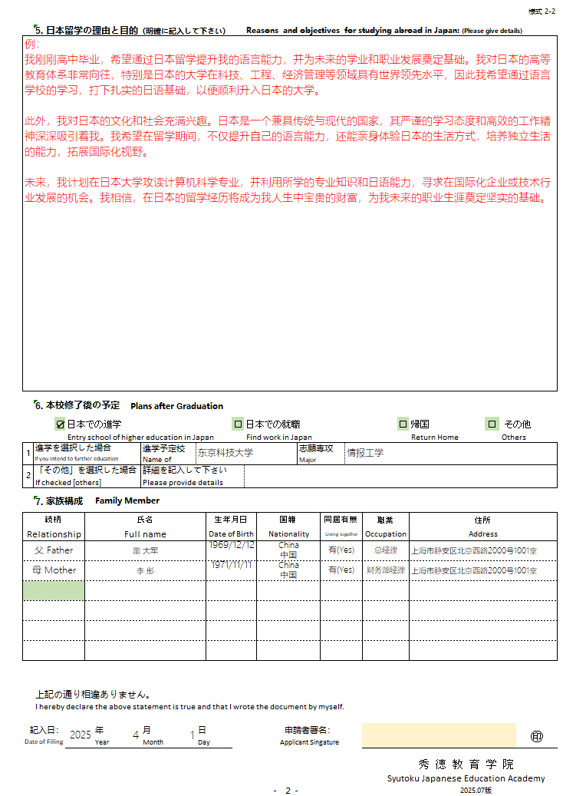
 |  |  |  |  |  |  |  |  |  |  |  |  |  |  |  |  |  |  |  |  |  |  |  |  |  |  | 秀 徳 教 育 学 院
 |  |  |  |  |  |  |  |  |  |  |  |  |  |  |  |  |  |  |  |  |  |  |  | Syutoku Japanese Education Academy
 |  |  |  |  |  |  |  |  |  |  |  |  |  |  |  |  |  | －１－ |  |  |  |  |  |  |  |  |  |  | 2026.10版
 |  |  |  |  |  |  |  |  |  |  |  |  |  |  |  |  |  |  |  |  |  |  |  |  |  |  |  |  |  | 様式 2-2

 | 5. | 日本留学の理由と目的（明確に記入して下さい） |  |  |  |  |  |  |  |  |  |  |  |  |  | Reasons and objectives for studying abroad in Japan: (Please give details)

 | 6. | 本校修了後の予定 |  |  |  |  |  | Plans after Graduation

 |  |  | ☑ | 日本での進学 |  |  |  |  |  |  |  |  |  |  | □ | 日本での就職 |  |  |  |  |  |  |  |  | □ | 帰国 |  |  |  |  | □ | その他
 |  |  |  | Entry school of higher education in Japan |  |  |  |  |  |  |  |  |  |  |  | Find work in Japan |  |  |  |  |  |  |  |  |  | Return Home |  |  |  |  |  | Others
1 | 進学を選択した場合 |  |  |  |  |  |  |  | 進学予定校 Name of School |  |  |  |  |  |  |  |  |  |  | 志願専攻 Major
 | If you intend to further education
2 | 「その他」を選択した場合 |  |  |  |  |  |  |  | 詳細を記入して下さい
 | If checked [others] |  |  |  |  |  |  |  | Please provide details

 | 7. | 家族構成 |  |  |  | Family Member

続柄 |  |  |  |  | 氏名 |  |  |  |  |  |  |  | 生年月日 |  |  |  | 国籍 |  |  |  | 同居有無 |  | 職業 |  |  | 住所
Relationship |  |  |  |  | Full name |  |  |  |  |  |  |  | Date of Birth |  |  |  | Nationality |  |  |  | Living together |  | Occupation |  |  | Address

 | 上記の通り相違ありません。
 | I hereby declare the above statement is true and that I wrote the document by myself.

記入日： |  |  |  |  |  | 年 |  |  | 月 |  |  | 日 |  |  |  |  | 申請者署名： |  |  |  |  |  |  |  |  |  |  |  |  |  |  |  | ㊞
Date of Filling |  |  |  |  |  | Year |  |  | Month |  |  | Day |  |  |  |  | Applicant Singature

 |  |  |  |  |  |  |  |  |  |  |  |  |  |  |  |  |  |  |  |  |  |  |  | 秀 徳 教 育 学 院
 |  |  |  |  |  |  |  |  |  |  |  |  |  |  |  |  |  |  |  |  |  |  |  | Syutoku Japanese Education Academy
 |  |  |  |  |  |  |  |  |  |  |  |  |  |  |  |  |  | －１－ | ２－ |  |  |  |  |  |  |  |  |  | 2026.10版

経費支弁書
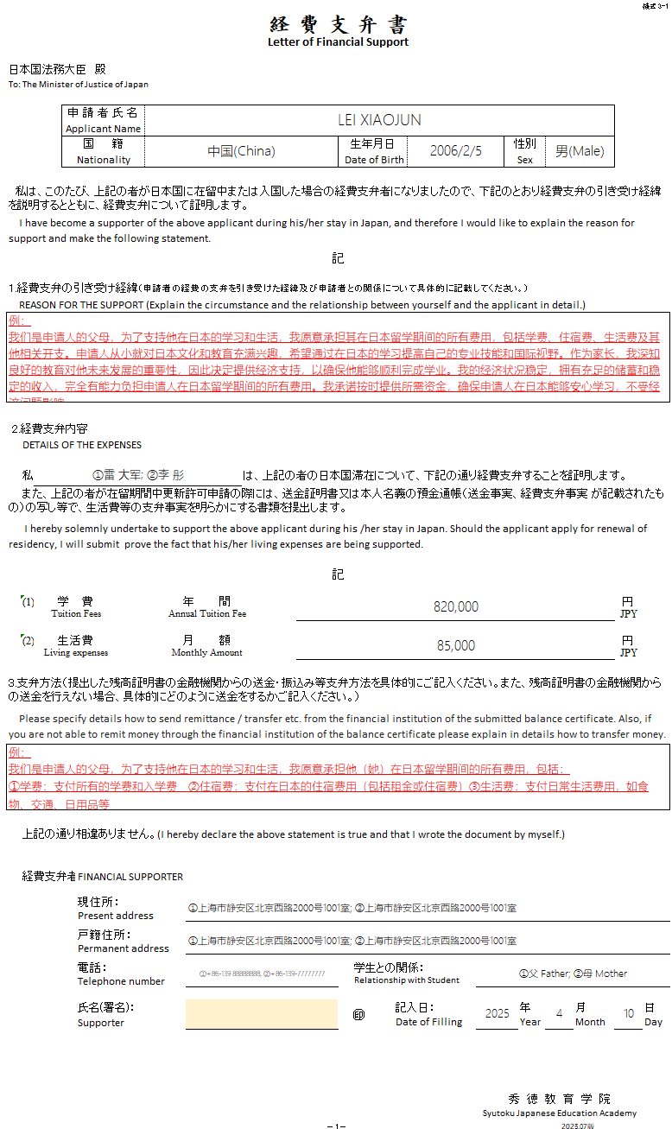
填写范例
 |  |  |  |  |  |  |  |  |  |  |  |  |  |  |  |  | 様式 3-1
経 費 支 弁 書

Letter of Financial Support

日本国法務大臣 殿
To: The Minister of Justice of Japan

 |  |  | 申 請 者 氏 名
 |  |  | Applicant Name
 |  |  | 国 籍 |  |  |  |  |  | 生年月日 |  |  |  | 性別
 |  |  | Nationality |  |  |  |  |  | Date of Birth |  |  |  | Sex

私は、このたび、上記の者が日本国に在留中または入国した場合の経費支弁者になりましたので、下記のとおり経費支弁の引き受け経緯を説明するとともに、経費支弁について証明します。

I have become a supporter of the above applicant during his/her stay in Japan, and therefore I would like to explain the reason for support and make the following statement.

記

1.経費支弁の引き受け経緯（申請者の経費の支弁を引き受けた経緯及び申請者との関係について具体的に記載してください。）
REASON FOR THE SUPPORT (Explain the circumstance and the relationship between yourself and the applicant in detail.)

2.経費支弁内容
 | DETAILS OF THE EXPENSES

 | 私 |  |  |  |  | は、上記の者の日本国滞在について、下記の通り経費支弁することを証明します。
また、上記の者が在留期間中更新許可申請の際には、送金証明書又は本人名義の預金通帳（送金事実、経費支弁事実 が記載されたもの）の写し等で、生活費等の支弁事実を明らかにする書類を提出します。

I hereby solemnly undertake to support the above applicant during his /her stay in Japan. Should the applicant apply for renewal of residency, I will submit prove the fact that his/her living expenses are being supported.

記

 | (1) | 学 費 |  |  | 年 間 |  | 820,000 |  |  |  |  |  |  |  |  |  |  | 円
 |  | Tuition Fees |  |  | Annual Tuition Fee |  |  |  |  |  |  |  |  |  |  |  |  | JPY

 | (2) | 生活費 |  |  | 月 額 |  |  |  |  |  |  |  |  |  |  |  |  | 円
 |  | Living expenses |  |  | Monthly Amount |  |  |  |  |  |  |  |  |  |  |  |  | JPY

3.支弁方法（提出した残高証明書の金融機関からの送金・振込み等支弁方法を具体的にご記入ください。また、残高証明書の金融機関からの送金を行えない場合、具体的にどのように送金をするかご記入ください。）

Please specify details how to send remittance / transfer etc. from the financial institution of the submitted balance certificate. Also, if you are not able to remit money through the financial institution of the balance certificate please explain in details how to transfer money.

 | 上記の通り相違ありません。(I hereby declare the above statement is true and that I wrote the document by myself.)

 | 経費支弁者 |  |  | FINANCIAL SUPPORTER

 |  |  |  | 現住所:
 |  |  |  | Present address

 |  |  |  | 戸籍住所:
 |  |  |  | Permanent address

 |  |  |  | 電話: |  |  |  |  |  | 学生との関係：
 |  |  |  | Telephone number |  |  |  |  |  | Relationship with Student

 |  |  |  | 氏名(署名)： |  |  |  |  | ㊞ |  | 記入日： |  |  | 年 |  | 月 |  |  | 日
 |  |  |  | Supporter Signature |  |  |  |  |  |  | Date of Filling |  |  | Year |  | Month |  |  | Day

 |  |  |  |  |  |  |  |  |  |  |  | 秀 徳 教 育 学 院
 |  |  |  |  |  |  |  |  |  |  |  | Syutoku Japanese Education Academy
 |  |  |  |  |  |  |  | －1－ |  |  |  |  |  |  | 2026.10版

